Sheet1
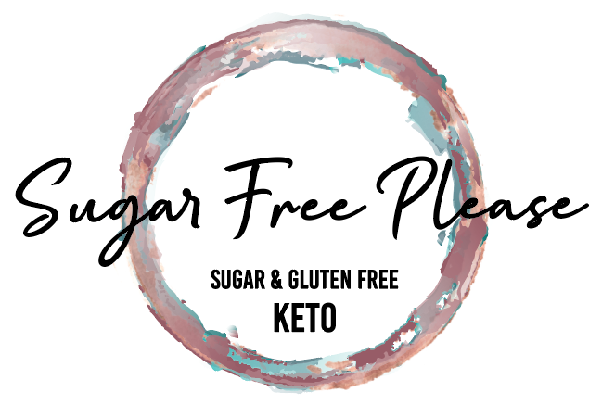
3 Ways to Order:
1) If your company uses Purchase Orders, send to orders@sugarfreeplease.com
2) Call June at 778 583 5863 or email june.alexander@sugarfreeplease.com
3) Complete the form below and email to orders@sugarfreeplease.com
Sugar Free Please Foods Ltd
12961 East Ridge Court
Lake Country, BC V4V 2R2
- If completing a hardcopy of the form, just complete the Units column
- Request a softcopy of this form from june@sugarfreeplease.com

Purchase Order

Order Date
Company
Address
City
Province
Postal Code
Authorized Buyer
Email
Contact #

Fudge Brand | 0 Sugar | 0 Maltitol | 0-1 net carb | Gf facility | No rice/potato/tapioca
Sugar Free Please | Yes | Yes | Yes | Yes | Yes
Rocky Mtn Choc | No | No | No | No | No
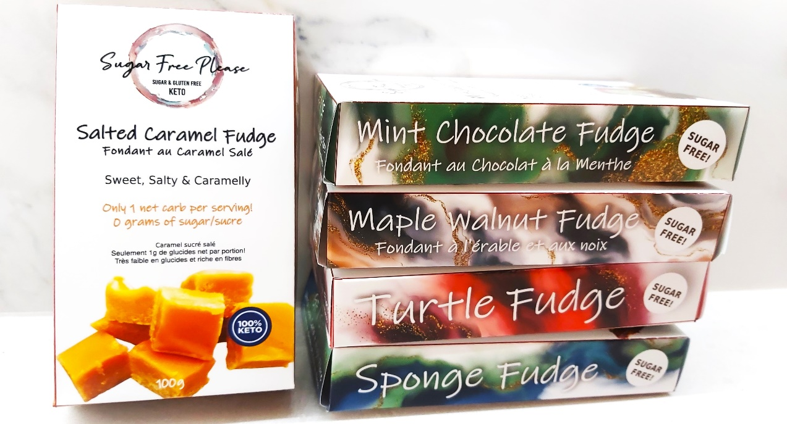

* 14 units/case. Multiples of 7 may be ordered. * 14 unités/caisse. Des multiples de 7 peuvent être commandés
Item | UPC |  | Product |  | Price | Units | Ext Price
1 | 0600821173824 |  | Fudge - Maple Walnut Fudge 100 g |  | $11.15 | 0 | $0.00
2 | 0600821173831 |  | Fudge - Mint Chocolate Fudge 100 g |  | $11.15 | 0 | $0.00
3 | 0600821173817 |  | Fudge - Salted Caramel Fudge 100 g |  | $11.15 | 0 | $0.00
4 | 0600821173848 |  | Fudge - Sponge Fudge 100 g |  | $11.15 | 0 | $0.00
5 | 0600821173855 |  | Fudge - Turtle Fudge 100 g |  | $11.15 | 0 | $0.00
1 | 0600821174241 |  | Almondine Nougat 100 g |  | $11.15 | 0 | $0.00
2 | 7426873804553 |  | Choffee 100 g |  | $11.15 | 0 | $0.00
3 | 7426873804423 |  | Coconut Cravings 100 g |  | $11.15 | 0 | $0.00
4 | 600821173800 |  | Espresso Roca 100 g |  | $11.15 | 0 | $0.00
5 | 7426873804430 |  | Everything Bark 100 g |  | $11.15 | 0 | $0.00
6 | 7426873804492 |  | Macadamia Brittle 100 g |  | $11.15 | 0 | $0.00
7 | 7426873804454 |  | Salted Caramel Clusters 100 g |  | $11.15 | 0 | $0.00
8 | 7426873804485 |  | Sesame Snacks *SALE $2 OFF* 110 g |  | $9.15 | 0 | $0.00
9 | 736542884814 |  | Vegan Salted Caramel Clusters 100 g |  | $11.15 | 0 | $0.00
10 | 736542884838 |  | Vegan Coconut Cravings 100 g |  | $11.15 | 0 | $0.00
 |  |  |  |  |  | Sub Total
 |  |  |  |  |  | Shipping (est)
 |  |  |  |  |  | GST
 |  |  |  |  |  | Total
Terms
- Fudge available until December 15, 2022, or until supplies last.
- Cases contain 14 units. Half cases (7 units) of the same product may be ordered.
- Shipping is free with orders of 4 cases (56 units) or more. A $15 shipping charge applies to orders of less than 56 units.
- GST applies and will be added to the Sub Total + Shipping
- PST/HST may be applicable based on jurisdiction even though not shown here
- All dollars stated in Canadian funds
- Payment due at time of shipping unless an account has been established. Payment can be made via EFT, eTransfer (finance@sugarfreeplease.com) cheque or credit card. 5% will be added to the total for payments made by credit card. Contact finance@sugarfreeplease.com to apply for an account.
- Payment terms on account: Due within 30 days from Invoice Date. Interest of 24% per annum on outstanding balance.
- Payment applied to interest first, then to the outstanding balance.
- Purchase Order becomes null and void if not shipped within 30 days from the Order Date
- Visit our website at www.sugarfreeplease.com
GST# 77293 9716 RT0001
Termes
- Les caisses contiennent 14 unités. Des quantités de 7 unités peuvent être commandées.
- La livraison est gratuite avec les commandes de 4 caisses (56 unités) ou plus. Des frais d'expédition de 15 $ s'appliquent aux commandes de moins de 56 unités
- La TPS s'applique et sera ajoutée au sous-total + expédition
- La TVP/TVH peut s'appliquer en fonction de la juridiction même si elle n'est pas indiquée ici
- Tous les dollars indiqués en devises canadiennes
- Paiement dû au moment de l'expédition sauf si un compte a été établi. Le paiement peut être effectué via EFT, eTransfer (finance@sugarfreeplease.com) chèque ou carte de crédit. 5% seront ajoutés au total pour les paiements effectués par carte de crédit. Contactez finance@sugarfreeplease.com pour demander un compte.
- Modalités de paiement d'acompte : Exigible dans les 30 jours à compter de la date de facturation. Intérêt de 24% par an sur le solde impayé. Paiement appliqué aux intérêts d'abord, puis au solde impayé.
- Le bon de commande devient nul et non avenu s'il n'est pas expédié dans les 30 jours suivant la date de la commande
- Visitez notre site Web à www.sugarfreeplease.com
TPS# 77293 9716 RT0001
V.1

